03
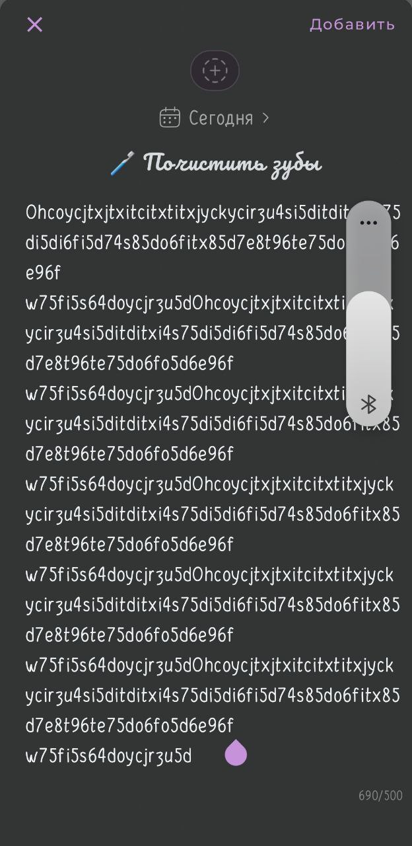
Номер | 1
Заголовок | Отсутствует ограничение на 500 символов в поле заметки к привычке
Шаги воспроизведения | 1. Перейти на главную страницу
 | 2. Выбрать вкладку "привычки"
 | 3. Перейти в режим "добавление заметок"
 | 4. Нажать на "+ Добавить заметку" справа от привычки
 | 5. Выбрать смайлик дня
 | 6. Написать свои мысли или причины на 500 символов
 | 7. Нажать "сохранить" заметку
ожидаемый результат | В hizo после добавления привычки можно создать заметку к ней. И сам текст не превышает 500 символов
фактический результат | В hizo после добавления привычки можно создать заметку к ней. И сам текст может превышать 500 символов
Окуружение | Android
Приоритет | Medium(p2)
Важность | Major(S3)
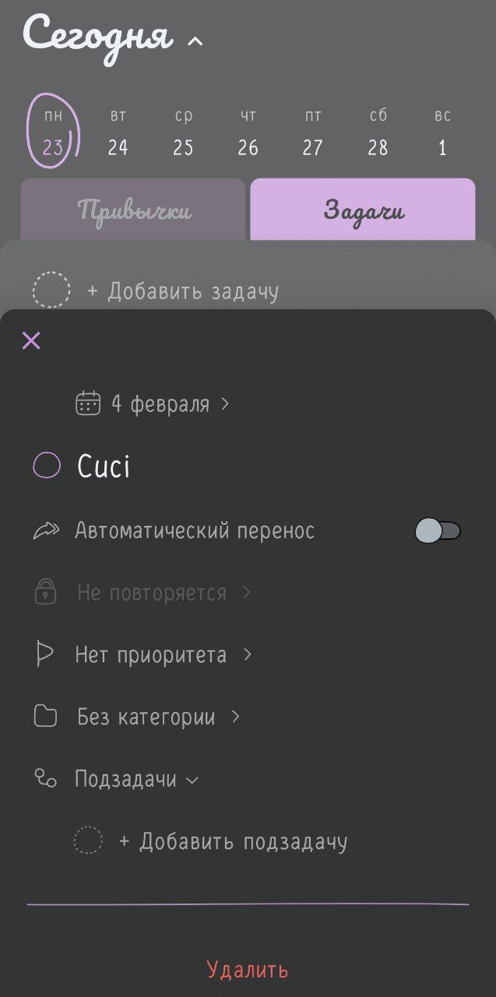
Номер | 2
Заголовок | Отсутсвует ошибка при добавлении задачи на прошедшую дату
Шаги воспроизведения | 1. Перейти на главную страницу
 | 2. Выбрать вкладку "задачи"
 | 1. Нажать на "+ Добавить задачу"
 | 2. Написать название задачи
 | 3. Справа нажать на настройки задачи
 | 4. настроить задачу на прошедшую дату
 | 5. Нажать на крестик
ожидаемый результат | В hizo после настройки задачи на прошедшую дату, выходит ошибка что это невозможно
фактический результат | В hizo после настройки задачи на прошедшую дату, не выходит ошибка и происходит успешное добавление
Окуружение | Android
Приоритет | Medium(p2)
Важность | Critical(S2)

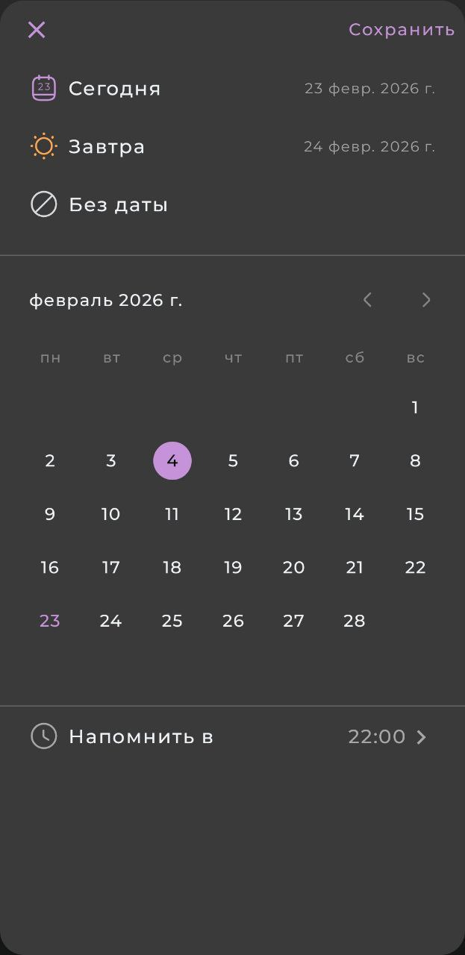
Номер | 3
Заголовок | Нельзя настроить несколько напоминаний для задачи
Шаги воспроизведения | 1. Перейти на главную страницу
 | 2. Выбрать вкладку "задачи"
 | 1. Нажать на "+ Добавить задачу"
 | 2. Написать название задачи
 | 3. Справа нажать на настройки задачи
 | 4. Настройка даты, которая прошла
 | 5. Добавить несколько напоминаний
 | 6. Нажать на крестик
ожидаемый результат | В hizo при настройке задачи можно добавить несколько напоминаний (на утро и вечер)
фактический результат | В hizo при настройке задачи можно добавить лишь одно напоминание
Окуружение | Android
Приоритет | Low(p3)
Важность | Trivial(S5)

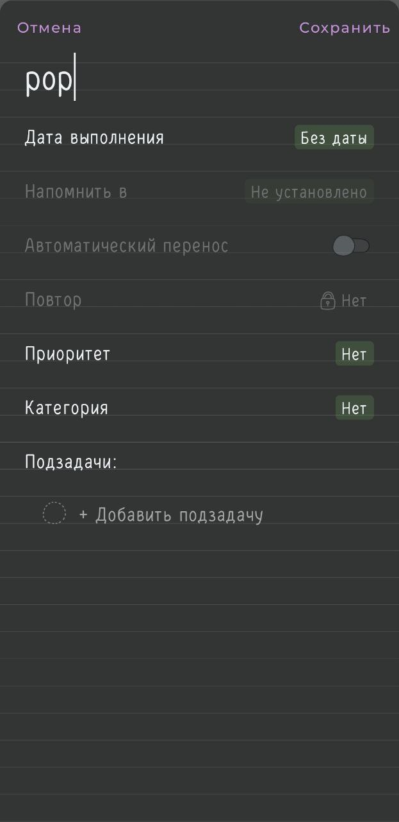
Номер | 4
Заголовок | Нельзя добавить комментарий для задачи без даты
Шаги воспроизведения | 1. Перейти на "все задачи"
 | 2. Выбрать вкладку "без даты"
 | 3. Написать название задачи
 | 4. Справа нажать на настройки задачи
 | 5. Добавление комментария/заметки для задачи без даты
ожидаемый результат | Возможность прописывать заметки/напоминания для задач без даты, чтобы пользователь не забыл для чего она нужна
фактический результат | Возможности нет прописывать заметки/напоминания для задач без даты, чтобы пользователь не забыл для чего она нужна
Окуружение | Android
Приоритет | Low(p3)
Важность | Trivial(S5)


Номер | 5
Заголовок | Убрать возможность добавлять задачи во вкладке "завершенные" задачи
Шаги воспроизведения | 1. Перейти на "все задачи"
 | 2. Выбрать вкладку "завершенные"
 | 3. Написать название задачи
 | 4. Нажать на крестик
ожидаемый результат | При переходе во все задачи на вкладку "завершенные" нет возможности добавлять задачи
фактический результат | При переходе во все задачи на вкладку "завершенные" можно добавить задачу, но она автоматически переходит на вкладу с задачами в процессами
Окуружение | Android
Приоритет | Medium(p2)
Важность | Minor(S4)

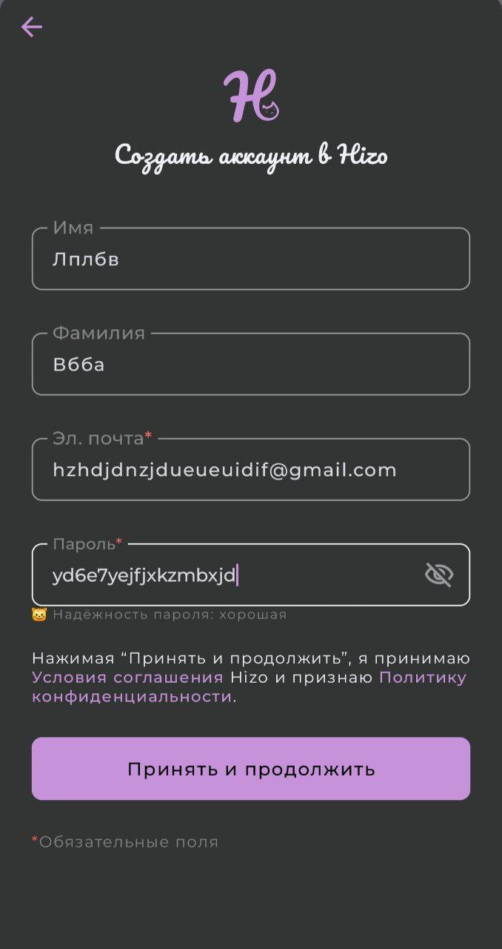
Номер | 6
Заголовок | Отсутствует подтверждение почты при регистрации
Шаги воспроизведения | 1. Нажать на "Войти/создать аккаунт"
 | 2. Ввести эл.почту
ожидаемый результат | При регистрации пользователя происходит переход на страницу, чтобы подствердить почту
фактический результат | При регистрации пользователя происходит переход на страницу для регистрации ФИО и пароля и далее успешная регистация
Окуружение | Android
Приоритет | High(p1)
Важность | Critical(S2)

